关系图
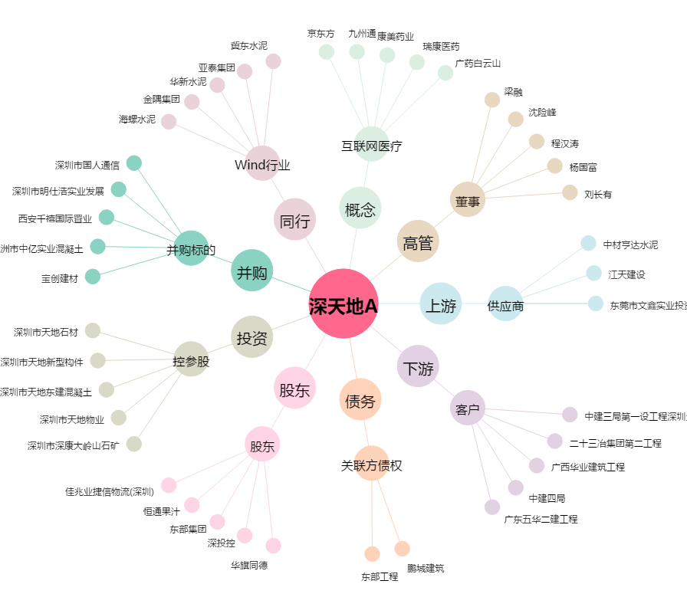
深天地A[000023.SZ] - 关系概览图

